ニューヨーク
 NEW YORK SCHEDULE - 関東 |  |  |  |  |  |  |  |  |  |  |  |  | 東京海運輸出営業所 TEL：03-6731-7721/FAX：03-6731-7351

Discharge: New York, NY
注意事項
危険品は受諾出来かねますのでご了承ください。
国内消防法該当品は搬入日に指定がございます。 事前に担当者にご確認の上、外貨にてご搬入ください。
段積み不可貨物、重量物、長尺貨物、背高貨物は 受託不可もしくは追加費用が発生する場合がございます。 詳細は担当者までお問合せ下さい。
USA向けは6桁のHS CODEの申請が必要です。 S/I上にご記載ください(Transship貨物も含む)。
貨物搬入の際には、下記３点をお願い致します。 ＊貨物にケースマークを貼付 ＊送り状に"にしてつ扱い"と記載 ＊送り状にケースマーク、NACCS CODEの記載
木材を使用した梱包等については輸入地で規制が ございます。詳細は下記ご確認ください。 http://www.maff.go.jp/pps/j/konpozai/kuni/country.html
先船のスケジュール及び船名は、予告なく変更の 可能性がございます。予め御了承お願い致します。
【米国税関庁による24時間前の貨物情報提出に必要な項目】
荷主様の正確な名称、住所
荷受人様の正確な名称、住所
正確な貨物の名称ならびに数量(複数の場合、各々の数量） の表示もしくは、HARMONIZED CODE（上６桁）及び 数量の併記。
最小単位での数量（最小梱包数）
上記４項目は特に重要とされておりますので御協力をお願い致します。
記載以外の仕向け地も承っております。お問合せください!
 |  |  | ※Busan 経由 |  |  |  |  |  |  |  |  |  |  | UPDATED : | 2024-04-22 | V
From Tokyo
VESSEL | VOY | CFS CUT |  |  |  | ETA |  | ETD |  | ETA
 |  | TYO |  | YOK |  | YOK |  | YOK |  | NYC |  | BWI BOS PHL

 |  |  |  |  |  |  |  | 0 DAYS |  | 40 DAYS |  | 49 DAYS
STAR SKIPPER | 2417W | 2024-04-23 | 火 | 2024-04-24 | 水 | 2024-04-26 | 金 | 2024-04-27 | 土 | 2024-05-31 | 金 | 2024-06-08
★NORDAGER MAERSK | 419S | 2024-05-07 | 火 | 2024-05-07 | 火 | 2024-05-10 | 金 | 2024-05-10 | 金 | 2024-06-19 | 水 | 2024-06-27
MAERSK NESNA | 420S | 2024-05-13 | 月 | 2024-05-14 | 火 | 2024-05-17 | 金 | 2024-05-17 | 金 | 2024-06-26 | 水 | 2024-07-04
NUUK MAERSK | 421S | 2024-05-20 | 月 | 2024-05-21 | 火 | 2024-05-24 | 金 | 2024-05-24 | 金 | 2024-07-03 | 水 | 2024-07-11
★本船名＝CUT日前倒し
※本船名＝本船変更
※本船名＝サービス無し
混載サービスのため、スケジュールや船名は予告なく変更する可能性がございます。ご依頼の前に、事前に最新のスケジュールを担当にご確認下さい。

NYC: New York BWI: Baltimore
BOS: Boston PHL: Philadelphia
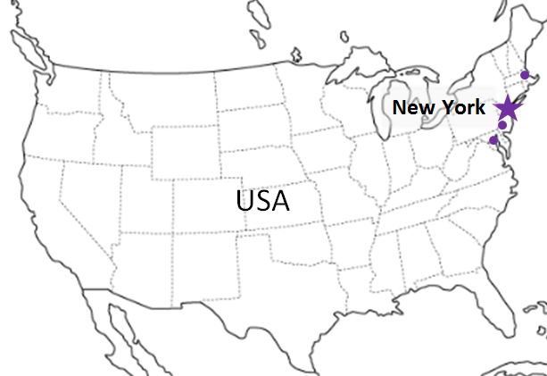

※CFS倉庫受付時間 9:00~16:00
貨物搬入先 | 会社名 |  |  |  |  | 住所 / 保税名称
東京 CFS 1/1~搬入先変更いたしました | ㈱日成 （協同組合 東京海貨センター内4F） |  |  |  |  | 東京都大田区東海4-3-1 |  |  |  |  |  | NACCS: 1FW69
 |  |  |  |  |  | TEL: 03-5492-7251 FAX: 03-3790-8085
横浜 CFS 1/1~搬入先変更いたしました | ㈱日成 （横浜港運事業協同組合内2F） |  |  |  |  | 神奈川県横浜市中区本牧埠頭1 |  |  |  |  |  | NACCS: 2EW30
 |  |  |  |  |  | TEL: 045-622-5771 FAX: :045-622-6344

ニューヨーク (2)
NEW YORK SCHEDULE - 関東 |  |  |  |  |  |  |  |  |  |  |  |  | 東京海運輸出営業所 TEL：03-6731-7721/FAX：03-6731-7351

Discharge: New York, NY
注意事項
危険品は受諾出来かねますのでご了承ください。
国内消防法該当品は搬入日に指定がございます。 事前に担当者にご確認の上、外貨にてご搬入ください。
段積み不可貨物、重量物、長尺貨物、背高貨物は 受託不可もしくは追加費用が発生する場合がございます。 詳細は担当者までお問合せ下さい。
USA向けは6桁のHS CODEの申請が必要です。 S/I上にご記載ください(Transship貨物も含む)。
貨物搬入の際には、下記３点をお願い致します。 ＊貨物にケースマークを貼付 ＊送り状に"にしてつ扱い"と記載 ＊送り状にケースマーク、NACCS CODEの記載
木材を使用した梱包等については輸入地で規制が ございます。詳細は下記ご確認ください。 http://www.maff.go.jp/pps/j/konpozai/kuni/country.html
先船のスケジュール及び船名は、予告なく変更の 可能性がございます。予め御了承お願い致します。
【米国税関庁による24時間前の貨物情報提出に必要な項目】
荷主様の正確な名称、住所
荷受人様の正確な名称、住所
正確な貨物の名称ならびに数量(複数の場合、各々の数量） の表示もしくは、HARMONIZED CODE（上６桁）及び 数量の併記。
最小単位での数量（最小梱包数）
上記４項目は特に重要とされておりますので御協力をお願い致します。
記載以外の仕向け地も承っております。お問合せください!
 |  |  | ※Busan 経由 |  |  |  |  |  |  |  |  |  |  | UPDATED : | 2023-12-08 | V
From Yokohama |  |  |  |  |  |  |  |  |  |  |  |  |  |  | 更新まだ！
VESSEL | VOY | CFS CUT |  |  |  | ETA |  | ETD |  | ETA
 |  | TYO |  | YOK |  | TYO |  | TYO |  | NYC |  | BWI BOS PHL

 |  |  |  |  |  |  |  | 0 DAYS |  | 36 DAYS |  | 42 DAYS
CONSILIA | 87W | 2023-12-14 | 木 | 2023-12-14 | 木 | 2023-12-17 | 日 | 2023-12-17 | 日 | 2024-01-22 | 月 | 2024-02-01
CONSILIA | 88W | 2023-12-21 | 木 | 2023-12-21 | 木 | 2023-12-24 | 日 | 2023-12-24 | 日 | 2024-01-29 | 月 | 2024-02-08

★本船名＝CUT日前倒し
※本船名＝本船変更
※本船名＝サービス無し
混載サービスのため、スケジュールや船名は予告なく変更する可能性がございます。ご依頼の前に、事前に最新のスケジュールを担当にご確認下さい。

NYC: New York BWI: Baltimore
BOS: Boston PHL: Philadelphia

※CFS倉庫受付時間 9:00~16:00
貨物搬入先 | 会社名 |  |  |  |  | 住所 / 保税名称
東京 CFS | ケイヒン株式会社（東京） |  |  |  |  | 東京都品川区八潮2-6-4 大井8号流通センター |  |  |  |  |  | NACCS: 1FW27
 |  |  |  |  |  | TEL: 03-3790-1651 FAX: 03-3790-4175

